箱贴
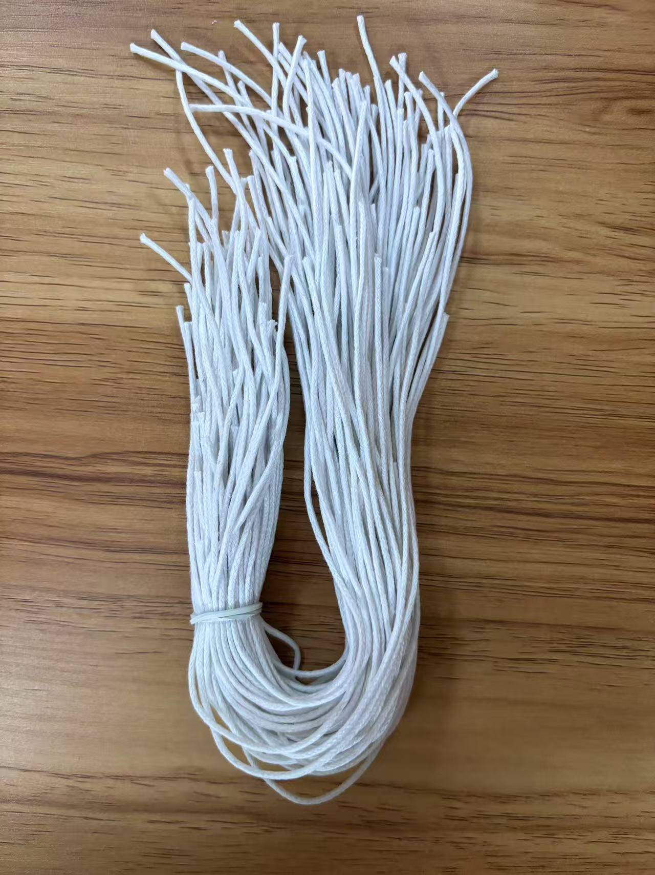
Factory name
PO. Number | S25060683 | JUSTJEANS
Style Code. | 198447
Product Code. | JJE-GE-UV-001+(JJW-ST-002) | Carton No.:
Inner Packages | pcs/bundle | 1/1
SIZE/qty | 4330+90备品+（4330+170备品）
Carton Dimension(cm) | 30.5*25.5*17 | Country of Origin：
Gross Weight（KG） | 6.04 | Made In China
Net Weight（KG） | 5.74
Remark

